คำอธิบายประกอบการประเมิน
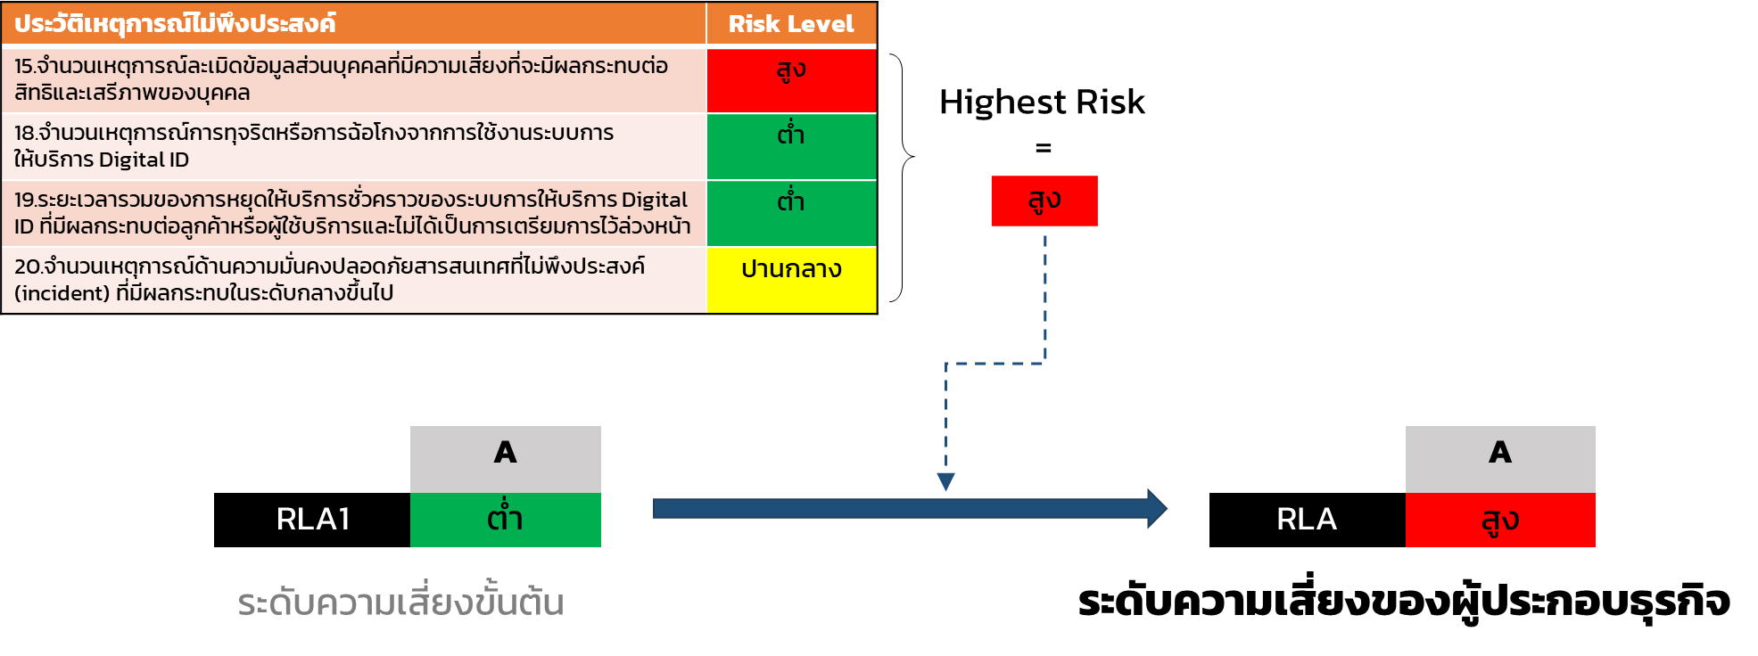
คำอธิบายประกอบการประเมินเพื่อระบุระดับความเสี่ยงของผู้ประกอบธุรกิจบริการ Digital ID (RLA : Risk Level Assessment)
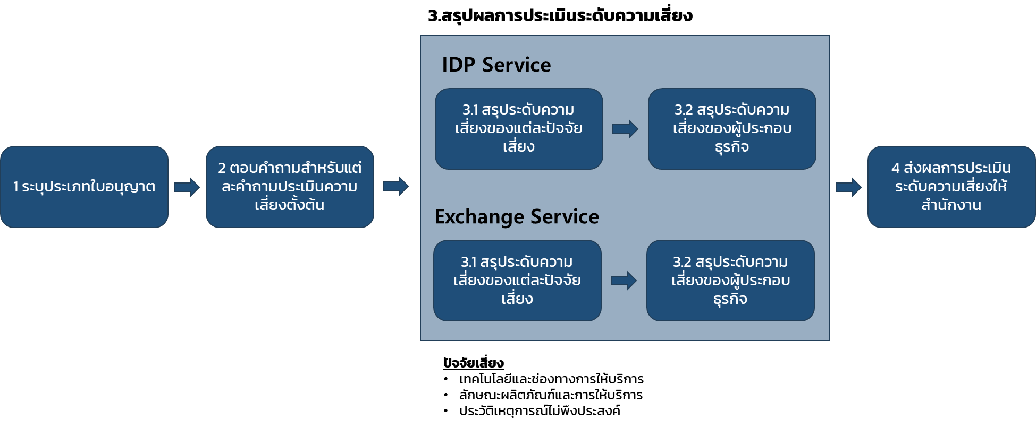 ผู้รับใบอนุญาตต้องประเมินตนเอง โดยอ้างอิงข้อมูลเกี่ยวกับประกอบธุรกิจบริการ Digital ID ในขณะประเมิน หรือในรอบปีปฏิทินก่อนการประเมิน โดยมีขั้นตอนดังนี้ 1. ระบุประเภทใบอนุญาตที่ได้รับ ได้แก่ "IDP" "Exchange" หรือ "IDP และ Exchange" 2. ตอบคำถามสำหรับประเมินความเสี่ยงตั้งต้น โดยระบุ "ผลการประเมิน" เป็น "ต่ำ" "ปานกลาง" "สูง" หรือ "ไม่เกี่ยวข้อง" พร้อมทั้งระบุข้อมูลหรือคำชี้แจงประกอบผลการประเมิน เช่น จำนวนหรือปริมาณจริง โดยคำถามสำหรับประเมินความเสี่ยง มีจำนวนรวมทั้งสิ้น 16 ข้อ ภายใต้ปัจจัยเสี่ยง 3 ปัจจัย ดังนี้

 | ปัจจัยเสี่ยง: เทคโนโลยีและช่องทางการให้บริการ | ประเภทคำถาม
 | 32.การใช้งานแผนสำรองฉุกเฉิน (BCP และ DRP) ที่เกี่ยวข้องกับการให้บริการ Digital ID ในรอบปีปฏิทินล่าสุด | ทั่วไป
 | 33.ช่องโหว่ภายในระบบหรือแอปพลิเคชันสำหรับบริการ Digital ID ที่มีความเสี่ยงของช่องโหว่ระดับ High หรือ Critical | ทั่วไป
 | 59.จำนวนการใช้บริการจากผู้รับดำเนินการแทนในการให้บริการ | ทั่วไป
 | 63.จำนวนผู้อาศัยการยืนยันตัวตน (RP) ที่มีการเชื่อมต่อเพื่อให้บริการพิสูจน์ตัวตน [IDP1] | สำหรับ IDP1 เท่านั้น
 | 64.จำนวนจุดให้บริการการพิสูจน์ตัวตนรวมทั้งหมดที่อยู่ในความดูแลของหน่วยงาน [IDP1] | สำหรับ IDP1 เท่านั้น
 | 71.จำนวนผู้อาศัยการยืนยันตัวตน (RP) และผู้พิสูจน์และยืนยันตัวตน (IdP) ที่มีการเชื่อมต่อเพื่อให้บริการแลกเปลี่ยนข้อมูลเพื่อการพิสูจน์และยืนยันตัวตนทางดิจิทัล [Ex.] | สำหรับ Exchange เท่านั้น

 | ลักษณะผลิตภัณฑ์และการให้บริการ | ประเภทคำถาม
 | 62.ระดับความน่าเชื่อถือของการพิสูจน์ตันตน (IAL) สูงสุดที่องค์กรสามารถให้บริการ [IDP1] | สำหรับ IDP1 เท่านั้น
 | 65.จำนวน transaction ต่อปี สำหรับบริการพิสูจน์ตัวตน [IDP1] | สำหรับ IDP1 เท่านั้น
 | 67.ระดับความน่าเชื่อถือของการยืนยันตันตน (AAL) สูงสุดที่องค์กรสามารถให้บริการ [IDP2/3] | สำหรับ IDP2/3 เท่านั้น
 | 69.จำนวน transaction ต่อปี สำหรับบริการยืนยันตัวตน [IDP2/3] | สำหรับ IDP2/3 เท่านั้น
 | 70.จำนวนผู้ใช้บริการ (subscriber) ที่ลงทะเบียนและพร้อมใช้งานบริการออกและบริหารจัดการสิ่งที่ใช้ยืนยันตัวตน หรือบริการยืนยันตัวตน [IDP2/3] | สำหรับ IDP2/3 เท่านั้น
 | 72.จำนวน transaction ต่อปี สำหรับบริการแลกเปลี่ยนข้อมูลเพื่อการพิสูจน์และยืนยันตัวตนทางดิจิทัลทั้งที่ทำรายการสำเร็จและไม่สำเร็จในรอบปีปฏิทินล่าสุด [Ex.] | สำหรับ Exchange เท่านั้น

 | ประวัติเหตุการณ์ไม่พึงประสงค์ | ประเภทคำถาม
 | 15.จำนวนเหตุการณ์ละเมิดข้อมูลส่วนบุคคลที่มีความเสี่ยงที่จะมีผลกระทบต่อสิทธิและเสรีภาพของบุคคล | ทั่วไป
 | 18.จำนวนเหตุการณ์การทุจริตหรือการฉ้อโกงจากการใช้งานระบบการให้บริการ Digital ID | ทั่วไป
 | 19.ระยะเวลารวมของการหยุดให้บริการชั่วคราวของระบบการให้บริการ Digital ID ที่มีผลกระทบต่อลูกค้าหรือผู้ใช้บริการและไม่ได้เป็นการเตรียมการไว้ล่วงหน้า | ทั่วไป
 | 20.จำนวนเหตุการณ์ด้านความมั่นคงปลอดภัยสารสนเทศที่ไม่พึงประสงค์ (incident) ที่มีผลกระทบในระดับกลางขึ้นไป | ทั่วไป
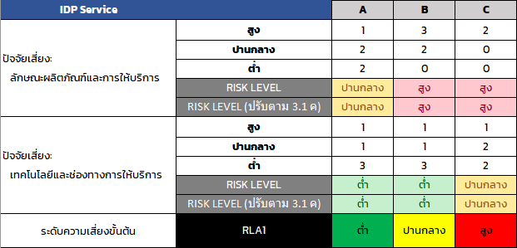 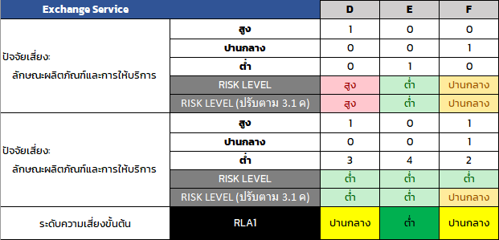 3. คำตอบของคำถามสำหรับประเมินความเสี่ยง จะถูกนำมาใช้สรุปผลการประเมินระดับความเสี่ยง โดยใช้วิธีการดังนี้ 3.1 การสรุประดับความเสี่ยงของปัจจัยเสี่ยง "เทคโนโลยีและช่องทางการให้บริการ" และ "ลักษณะผลิตภัณฑ์และการให้บริการ" ใช้ค่าที่มีจำนวนมากที่สุด (ฐานนิยม) เป็นผลการประเมิน และพิจารณาเงื่อนไขประกอบการประเมิน ดังนี้ เงื่อนไข ก : กรณีที่ฐานนิยมมี 2 ค่า ให้ใช้ค่าที่สูงกว่าเป็นผลการประเมิน เงื่อนไข ข : กรณีไม่มีฐานนิยม (จำนวนข้อ ต่ำ ปาน กลางสูง เท่ากัน) ให้ใช้ค่าเป็น ปานกลาง เป็นผลการประเมิน เงื่อนไข ค : กรณีผลการประเมินเป็นระดับต่ำ ให้นำจำนวนของข้อที่เป็นระดับปานกลางและสูง มารวมกัน • หากค่าดังกล่าวมากกว่าหรือเท่ากับจำนวนข้อของระดับต่ำ ให้กำหนดระดับความเสี่ยงของปัจจัยเสี่ยงเป็นระดับปานกลาง • หากค่าดังกล่าวน้อยกว่าจำนวนข้อของระดับต่ำ ให้กำหนดระดับความเสี่ยงของปัจจัยเสี่ยงเป็นระดับต่ำ 3.2 การสรุประดับความเสี่ยงของผู้ประกอบธุรกิจ 3.2.1 พิจารณาระดับความเสี่ยงขั้นต้น (RLA1) ของผู้ประกอบธุรกิจโดยอ้างอิงเกณฑ์การพิจารณาระดับความเสี่ยงขั้นต้น (RLA1) ดังตาราง 3.2.2 กำหนดระดับความเสี่ยงของผู้ประกอบธุรกิจ (RLA) โดยพิจารณาร่วมกับประวัติเหตุการณ์ไม่พึงประสงค์ (1) พิจารณาระดับความเสี่ยงที่สูงที่สุดจากคำถามประเมินความเสี่ยงทั้งหมด ภายใต้ปัจจัยเสี่ยง "ประวัติเหตุการณ์ไม่พึงประสงค์" (2) กำหนดระดับความเสี่ยงผู้ประกอบธุรกิจ (RLA) โดยพิจารณาเงื่อนไข ดังนี้ • หากความเสี่ยงตาม (1) มีระดับสูงกว่าระดับความเสี่ยงขั้นต้น (RLA1) : ให้กำหนดระดับความเสี่ยงผู้ประกอบธุรกิจ (RLA) = ความเสี่ยงตาม (1) • หากความเสี่ยงตาม (1) มีระดับต่ำกว่าหรือเท่ากับระดับความเสี่ยงขั้นต้น (RLA1) : ให้กำหนดระดับความเสี่ยงผู้ประกอบธุรกิจ (RLA) = RLA1 ตัวอย่างการประเมินตาม 3.1 และ 3.2.1 ตัวอย่างการประเมินตาม 3.2.2

